상품제안서
오색 미용쌈지 | 상품코드: F03965

 |  |  |  |  |  | 02-412-0044 | www.easy1.co.kr
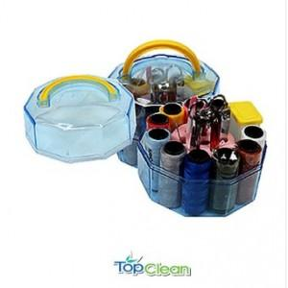

【상세/제작정보】 | -100개이상 실크인쇄시(개당100원)

【인쇄/포장옵션】 | 실크 / 포장불가능

【공급단가】 | 수량 | 100~ | 300~ | 500~ | 1,000~
*VAT별도 | 단가 | 3,230원 | 2,990원 | 2,870원 | 2,800원

【상품 URL】 | http://www.easy1.co.kr/src/goods_detail.php?gdno=3965

